塩竈市の一日
 | 塩竈市の一日・市民生活


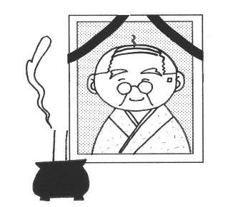

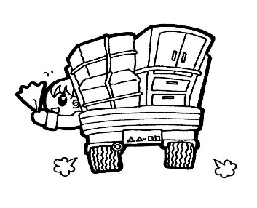

出生（令和2年） |  | 死亡（令和2年） | 転入（令和2年） | 転出（令和2年）
0.7人 |  | 2.0人 | 5.0人 | 5.0人


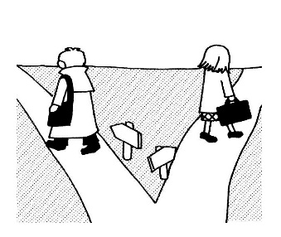
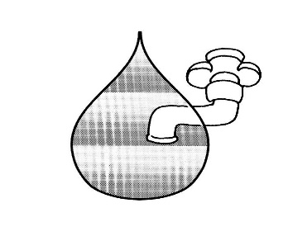


婚姻（令和2年） |  | 離婚（令和2年） | 水道（令和元年度末） | ごみ（令和元年度末）
0.4組（受理件数） |  | 0.2組（受理件数） | 19,829㎥（給水量） | 58.9ｔ（処理量）

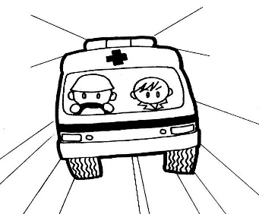
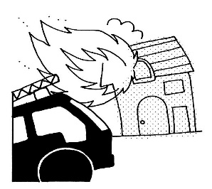

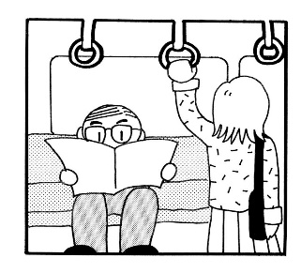

救急出場（令和2年） |  | 火災（令和2年） | 交通事故（令和2年） | ＪＲ（令和元年度）
8.2件 |  | 0.02件 | 0.3件 | 7,731人

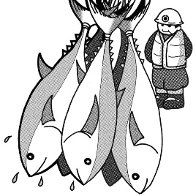

 |  |  |  | 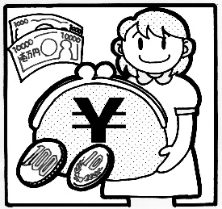

水揚量（令和2年） |  | 人口密度（令和2年末） | 世帯人員（令和2年末） | 予算（令和元年度決算）
38.3ｔ |  | 3078.5人/k㎡ | 2.2人（１世帯当たり） | 474,758円（１人当たり）

